상품제안서
상주 곶감 청정 1호 반건시28 35개 명절 선물 세트, 설 선물 설날 선물 추석, 사은품 답례품 | 상품코드: F30073

 |  |  |  |  |  |  | 02-412-0044 | www.easy1.co.kr
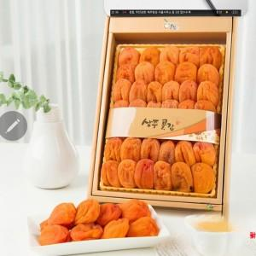

【상세/제작정보】 | <p><b><span style="font-size: 12pt;">* 개별배송비- 4000원별도</span></b></p>

【인쇄/포장옵션】 | / 포장불가능

【공급단가】 | 수량 | 50~ | 100~ | 500~ | 1,000~ | 2,000~
*VAT별도 | 단가 | 39,000원 | 38,400원 | 37,500원 | 36,000원 | 34,500원

【상품 URL】 | http://www.easy1.co.kr/src/goods_detail.php?gdno=30073

